TELECAMERE WI-FI
 |  |  |  |  |  | www.ezviz.it
TELECAMERE WIFI - LISTINO
Minimo d'ordine totale 2000€ + IVA, quantità corrispondenti ai master carton
Inviare ordini a Operation.Italy@ezviz.com
 |  |  |  |  | Ultimo aggiornamento: | Feb-26
CODICE ORDINI | CODICE EAN | NOME | DESCRIZIONE | STREET PRICE NO IVA | STREET PRICE | MASTER CARTON
303102647 | 6941545616407 | H1C | Telecamera da interno Full HD. Wi-Fi 2,4 GHz. Visione notturna fino a 10 metri, Audio Bidirezionale. Obiettivo grandangolare 108° | € 18.84 | € 22.99 | 18
303102476 | 6941545601380 | TY1 2MP | Telecamera da interno motorizzata Full HD. Wi-Fi 2.4 GHz. Brandeggiante con angolo di rotazione di 340° (Pan) e 55° (Tilt). Visione notturna fino a 10 metri, Audio Bidirezionale, funzione Autotracking. Compatibile con HikConnect APP | € 28.68 | € 34.99 | 30
303103133 | 6941545632698 | NEW! TY1 3MP | Telecamera da interno motorizzata 3MP. Wi-Fi 2.4 GHz. Brandeggiante con angolo di rotazione di 340° (Pan) e 55° (Tilt). Visione notturna fino a 10 metri, Audio Bidirezionale, funzione Autotracking. Compatibile con HikConnect APP | € 32.78 | € 39.99 | 30
303102948 | 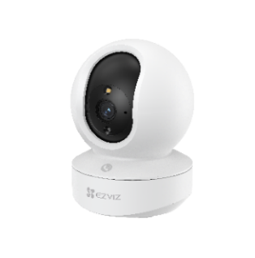 6941545605401 | TY1 4MP | Telecamera da interno motorizzata 4MP. Wi-Fi Dual Band 2.4/5 GHz. Angolo di rotazione di 360° (Pan) e 55° (Tilt). Visione notturna fino a 10 metri, Smart Color Night Vision 5m. Audio Bidirezionale, con tasto chiamata emergenza e rilevamento rumori. Autotracking, rilevamento avanzato con AI e funzione Pattuglia. Protocollo ONVIF | € 40.98 | € 49.99 | 30
303103686 | 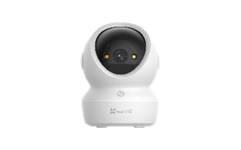 6941545641645 | NEW! H6C G1 8MP | Telecamera da interno motorizzata 4K Ultra HD. Rilevamento figure umane/animali domestici con AI, otturatore per la privacy, visione notturna a colori con faretti, Wi-Fi dual-band potenziato (2.4/5GHz, 80MHz) e pulsante touch per chiamata. | € 57.37 | € 69.99 | 30
303103565 | 6941545632063 | NEW! H7c 4MP | Telecamera Dual da interno motorizzata (4MP + 4MP). Wi-Fi 6 dual band 2.4 + 5 GHz + Ethernet. Rilevamento figura umana, e Rumori con AI. Bottone touch per chiamata. Tracciamento automatico cooperativo.Visione notturna a colori. Audio Bidirezionale. Supporta schede microSD (fino a 512GB) | € 73.76 | € 89.99 | 30
303102712 | 6941545617664 | H3C 3MP | Telecamera da esterno 4mm, risoluzione 2K, Wi-Fi 2.4GHz, Active Defense con luce e sirena, audio bidirezionale e rilevamento figura umana basato su IA. Visione notturna a colori. Protezione IP67. Supporta schede microSD (fino a 256 GB) Protocollo ONVIF | € 40.98 | € 49.99 | 25
303102716 | 6941545617701 | H3C 4MP | Telecamera da esterno 4MP, Wi-Fi. Visione notturna a colori. Intelligenza artificiale, Riconosce figure umane e veicoli. Luce strobo e sirena. Protezione IP67. Supporta schede microSD (fino a 512 GB) Compatibile con HikConnect APP e Protocollo ONVIF | € 57.37 | € 69.99 | 25
303102879 | 6941545630410 | NEW! H3C 5MP | Telecamera da esterno 5MP, Wi-Fi. Visione notturna a colori. Intelligenza artificiale, Riconosce figure umane e veicoli. Luce strobo e sirena. Protezione IP67. Supporta schede microSD (fino a 512 GB) Compatibile con HikConnect APP e Protocollo ONVIF | € 65.57 | € 79.99 | 25
303102822 | 6941545620619 | 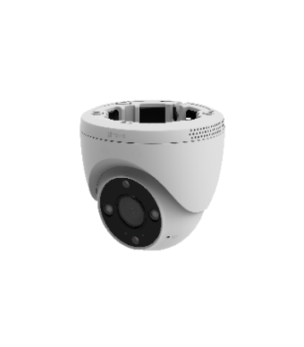 H4 | Telecamera DOME da esterno 2K 3MP, Wi-Fi. Visione notturna a colori. Intelligenza artificiale, Riconosce figure umane e veicoli. Luce strobo e sirena. Privacy mask per oscuramento zone. Protezione IP67. Supporta schede MicroSD (fino a 512 GB) Protocollo ONVIF | € 69.66 | € 84.99 | 20
303103063 | 6941545632223 | NEW! H8c SE 3MP | Telecamera motorizzata da esterno con risoluzione 2K, rilevamento umano AI, visione notturna a colori, tracciamento intelligente e audio bidirezionale. Vista panoramica a 360°, design impermeabile, compressione video H.265. | € 49.17 | € 59.99 | 12
303103081 | 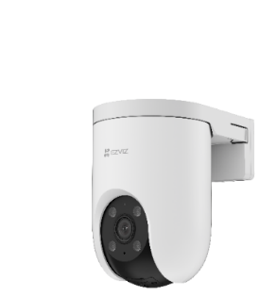 6941545632162 | H8C PRO 5MP | Telecamera da esterno motorizzata, risoluzione 5MP, auto-tracking e auto-zoom, visione notturna a colori, riconoscimento figura umana/veicoli. Difesa attiva con luce e sirena. Audio Bidirezionale. Preset di inquadratura one-click. Rotazione orizzontale 350°, verticale 80°. Wi-Fi 2.4GHz + ethernet. Supporta schede microSD (fino a 512GB) Compatibile con NVR Hikvision | € 73.76 | € 89.99 | 12
303103253 | 6941545634135 | NEW! H8c PRO 4K | Telecamera da esterno motorizzata, risoluzione 8MP, auto-tracking, visione notturna a colori, riconoscimento figura umana e veicoli. Difesa attiva con luce e sirena. Audio Bidirezionale. Preset di inquadratura one-click. Rotazione orizzontale 350°, verticale 80°. Wi-Fi 2.4GHz + ethernet. Supporta schede microSD (fino a 512 GB) | € 90.16 | € 109.99 | 12
303102961 | 6941545631301 | H8C 4G | Telecamera Motorizzata da esterno con connettività 4G LTE + ethernet. Slot per Nano SIM card. Risoluzione 3MP, riconoscimento figura umana e veicoli con AI. Visione notturna a colori. Difesa attiva. Rotazione orizzontale 350°, verticale 80° con Auto Tracking. Audio Bidirezionale . Archiviazione su MicroSD (max 512GB). | € 81.96 | € 99.99 | 12
303102827 | 6941545630403 | EL3 | Telecamera motorizzata (pan) 3MP + luce da esterno da 780lm con temperatura regolabile. Rilevamento di forme umane/veicoli basato su AI. Riconoscimento Targhe. AutoTracking.Visione notturna a colori. Audio bidirezionale. Wi-Fi 6 dual-band (2.4/5 GHz). Difesa Attiva con Sirena e Luce Stroboscopica. Supporta MicroSD (fino a 512 GB) | € 139.34 | € 169.99 | 6
303103715 | 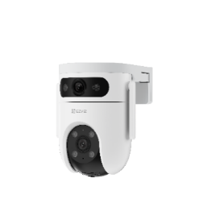 6941545632421 | H9C 3K | Telecamera a doppia ottica 5+5 MP da esterno, Wi-Fi, Rilevazione cooperativa grazie a obiettivo wide + obiettivo PT. Doppia antenna Wi-Fi. Visione notturna a colori, riconoscimento figura umana e veicoli con AI. Luce strobo e sirena. Supporta schede microSD (fino a 512 GB) | € 139.34 | € 169.99 | 12
303103335 | 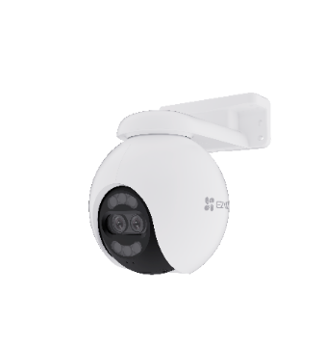 6941545635774 | H80x 4K | Telecamera Darkfighter Motorizzata Dual Lens 4k+1080p. Visione notturna a colori senza faretti. Auto-Zoom tracking, riconoscimento figura umana/veicoli. Audio Bidirezionale. Rotazione programmabile con modalità pattuglia, orizzontale 340°, verticale 70°. Wi-Fi 2.4GHz + ethernet. Supporta schede microSD (fino a 512GB) | € 139.34 | € 169.99 | 6
303103336 | 6941545636337 | NEW! H90 2K | Telecamera Dual Motorizzata (4MP+ 4MP) Doppie lenti entrambe motorizzate;Co-rilevamento per tracciamento intelligente automatico;Controllo One-Tap per cambio di visualizzazione Rilevamento della figura umana/veicoli basato su AI;Due modalità di pattugliamento; Difesa attiva;Visione notturna a colori; Audio bidirezionale; Doppie antenne Wi-Fi migliorate; Compatibile con Google Assistant e Amazon Alexa; Supporta schede MicroSD (fino a 512 GB) | € 139.34 | € 169.99 | 8
303103461 | 6941545636634 | NEW! H80F | Telecamera motorizzata da esterno con tripla lente risoluzione 2K+, Zoom 12x Visione notturna a colori con faretti Rilevamento figure umane e veicoli con AI con zoom e Tracking Automatico Doppia immagine per il rilevamento della figura umana/veicolo,Modalità pattugliamento Rotazione orizzontale 340°, verticale 70°. Wi-Fi 2.4GHz + ethernet. Supporta schede microSD (fino a 512GB) | € 155.73 | € 189.99 | 8
303000431 | 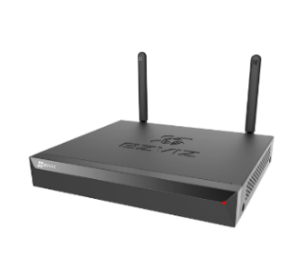 6941545633749 | X5S-8W | NVR 8 Canali Wi-Fi, 2.4GHz (fino a 100m²), registrazione di telecamere fino a risoluzione 3K per ogni canale, uscita VGA e HDMI, HDD non incluso (supporta max 8TB). ONVIF (v2.5). | € 73.76 | € 89.99 | 4
370700004 | 6941545636795 | KIT X5S + 4 H3c 4MP | Kit: NVR + 4 telecamere H3c 4MP Supporta fino a 8 telecamere IP 5MP; Portata Wi-Fi fino a 100 m. Archiviazione fino a 8 TB. Supporta Formati Video ONVIF. Telecamere incluse con Visione notturna a colori. | € 286.88 | € 349.99 | 4
370700002 | 6941545636078 | NEW! X5K+H3K(4K) POE NVR kit | Kit: NVR PoE + 4 Telecamere H3k 4K Supporta fino a 8 telecamere 4K, Telecamere IP; POE. Archiviazione 2 TB incluso. Supporta Formati Video ONVIF. Visione notturna a colori, Rilevamento movimento | € 491.80 | € 599.99 | 2
303103395 | 6941545635293 | NEW! H3K POE 4K | Telecamera 4K PoE con visione notturna a colori fino a 30 m, rilevamento AI di persone, sirena, audio bidirezionale, resistente IP67, supporta MicroSD e NVR. | € 81.96 | € 99.99 | 18
303103104 | 6941545632261 | H8C POE 3MP | Telecamera Motorizzata da esterno con connettività POE. Risoluzione 3MP, riconoscimento figura umana con IA. Visione notturna a colori. Difesa attiva. Rotazione orizzontale 350°, verticale 80° con Auto Tracking. Audio Bidirezionale . Archiviazione su MicroSD (max 512GB). | € 73.76 | € 89.99 | 12
307700456 | 6941545631684 | NEW! Battery camera Mount | Collare da Palo | € 8.19 | € 9.99 | 80

TELECAMERE BATTERIA
 |  |  |  |  |  | www.ezviz.it
TELECAMERE BATTERIA - LISTINO
Minimo d'ordine totale 2000€ + IVA quantità corrispondenti ai master carton
Inviare ordini a Operation.Italy@ezviz.com
 |  |  |  |  | Ultimo aggiornamento: | Feb-26
CODICE ORDINI | CODICE EAN | NOME | DESCRIZIONE | STREET PRICE NO IVA | STREET PRICE | MASTER CARTON
303103667 | 6941545617145 | EB3 KIT | Kit telecamera EB3 2k + NUOVO Pannello solare 5W ( uscita USB type-C) | € 77.86 | € 94.99 | 12
303102865 | 6941545631752 | BC1C 4k PRO | Telecamera da Esterno a Batteria. Risoluzione 4K, Wi-Fi 6, riconoscimento figura umana/veicoli con IA. Modalità Always-On-Video per registrazione semi-continua. Batteria Ricaricabile al Litio da 10,400 mAh. Visione notturna a colori. Difesa attiva. Audio Bidirezionale. Archiviazione su MicroSD (max 512 GB) compatibile con Pannello Solare EZVIZ F Compatibile con HikConnect APP | € 122.94 | € 149.99 | 12
303103524 | 6941545638959 | 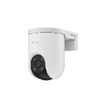 HB8 Lite | Telecamera Pan & Tilt a batteria con risoluzione 2K+, visione panoramica a 360°, rilevamento AI di persone/veicoli e modalità Always-On Video 2.0. Offre visione notturna a colori, tracciamento intelligente, comunicazione bidirezionale e difesa attiva. Funziona con pannelli solari EZVIZ, supporta Wi-Fi 6, Alexa/Google, schede microSD fino a 512 GB e CloudPlay, garantendo protezione continua anche senza corrente. | € 86.06 | € 104.99 | 8
303103598 | 6941545639260 | NEW! HB8 Lite +5w solar panel | Kit Telecamera Motorizzata da Esterno a Batteria da 5200mAh + Pannello Solare EZVIZ 5W; Risoluzione 4MP,Rilevamento figure umane / veicoli tramite AI, Visione notturna a colori, difesa attiva, audio bidirezionale, tecnologia AOV | € 106.55 | € 129.99 | 8
303103363 | 6941545636993 | 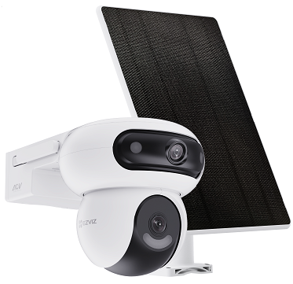 NEW! HB90 + 8W solar panel | Telecamera Dual Motorizzata a Batteria (10400mAh) + Pannello solare 8W con doppia rotazione di entrambe le lenti; da Esterno. Risoluzione 4MP+4MP, tecnologia AOV, riconoscimento figura umana e veicoli con AI. Visione notturna a colori. Difesa attiva. Auto Tracking. Audio Bidirezionale. | € 188.52 | € 229.99 | 6
303103627 | 6941545640037 | HB90X 4G KIT | Telecamera a batteria 4G e Wi-Fi con doppia lente + pannello solare da 8 W,Doppio obiettivo 2K+ e 2K+,Modalità Always-On Video 2.0,Visione notturna ColorFULL in condizioni di scarsa illuminazione,Difesa attiva con sirena e luce stroboscopica | € 229.50 | € 279.99 | 6
303103546 | 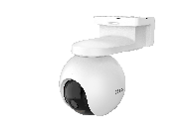 6941545639116 | NEW! HB8 PRO 4K | Telecamera Motorizzata da Esterno a Batteria da 10400mAh; Risoluzione 4K, Rilevamento figure umane/veicoli tramite AI, Vsione notturna a colori, difesa attiva, audio bidirezionale, tecnologia AOV 2.0 | € 155.73 | € 189.99 | 8
303103212 | 6941545635354 | EB3 4G | Telecamera a Batteria con connessione 4G. Risoluzione 2K, Always On Video, Visione notturna a colori, Audio bidirezionale, Riconoscimento Persone e Veicoli. Difesa attiva. Archiviazione su MicroSD (max 512 GB) compatibile con Pannelli Solari EZVIZ Type C | € 122.94 | € 149.99 | 12
303103558 | 6941545639062 | 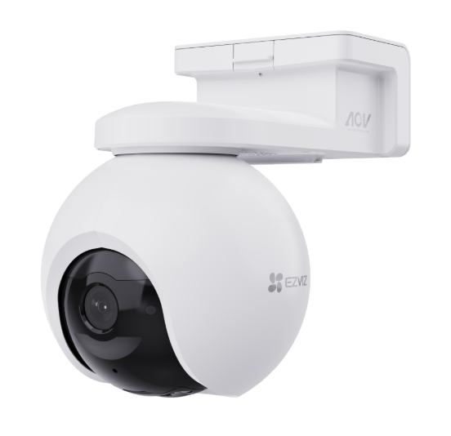 NEW! EB8 PRO 4K 4G | Telecamera Motorizzata da Esterno a Batteria con doppia connettività 4G LTE e Wi-Fi. Slot per nano SIM. Risoluzione 8MP, riconoscimento figura umana, veicoli e animali selvatici con AI. Visione notturna a colori. Difesa attiva. Rotazione orizzontale 340°, verticale 75° con Auto Tracking. Audio Bidirezionale . Archiviazione su MicroSD (max 512GB). Compatibile con Pannello Solare EZVIZ (USB Type C) | € 172.12 | € 209.99 | 8
303103708 | 6941545641614 | 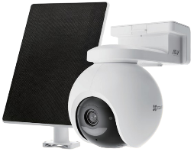 NEW! EB8 PRO 4K 4G KIT | Kit telecamera EB8 4k 4G e Wi-Fi + Pannello solare da 8W Telecamera Motorizzata da Esterno a Batteria con doppia connettività 4G LTE e Wi-Fi. Slot per nano SIM. Risoluzione 8MP, riconoscimento figura umana, veicoli e animali selvatici con AI. Visione notturna a colori. Difesa attiva. Rotazione orizzontale 340°, verticale 75° con Auto Tracking. Audio Bidirezionale . Archiviazione su MicroSD (max 512GB). | € 204.91 | € 229.99 | 6
303103781 | 6941545643281 | 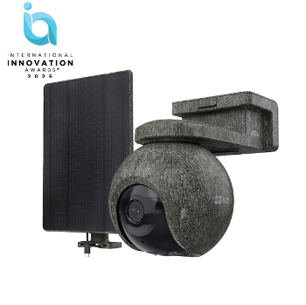 NEW! EB8 PRO 4G RANGER Kit | Kit telecamera EB8 Pro Ranger 4k 4G e Wi-Fi + Pannello solare da 8W Telecamera Motorizzata da Esterno a Batteria con doppia connettività 4G LTE e Wi-Fi. Risoluzione 8MP, Colore mimetico, riconoscimento figura umana, veicoli con AI Rilevamento animali selvatici con AI. Visione notturna a colori. LED a infrarossi senza bagliore da 940 nm. GPS Integrato Difesa attiva. Audio Bidirezionale . Archiviazione su MicroSD (max 512GB). Disponibile da Marzo. | € 245.89 | € 299.99 | 6
307700490 | 6941545637334 | NEW! Pannello Solare 5W | Solar Panel 5W | € 24.58 | € 29.99 | 16
318700014 | 6941545631820 | NEW! PBC 24W | Pannello solare con batteria integrata da 75Wh. Due uscite USB-A con due cavi Type-C da 3 metri inclusi per alimentare 2 telecamere a batteria. Connettività bluetooth per verifica stato. Con staffa da muro e da palo incluse. | € 122.94 | € 149.99 | 4

HOME COMFORT
 |  |  |  |  |  | www.ezviz.it
HOME COMFORT - LISTINO
Minimo d'ordine totale 2000€ + IVA quantità corrispondenti ai master carton
Inviare ordini a Operation.Italy@ezviz.com
 |  |  |  |  | Ultimo aggiornamento: | Feb-26
CODICE ORDINI | CODICE EAN | NOME | DESCRIZIONE | STREET PRICE NO IVA | STREET PRICE | MASTER CARTON
318500264 | 6941545640570 | 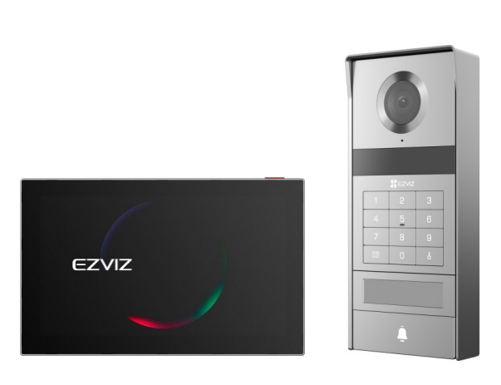 NEW! TP9 PRO | Videocitofono 2 fili, risoluzione 4K con tecnologia NFC, schermo touch da 8 pollici, visione notturna colorfull anche in considzioni di scarsa illuminazione, rilevamento intelligente del movimento umano. Supporta wifi 6 dual band, supporta schede micro SD(fino a 512 GB) | € 491.80 | € 599.99 | 8
318500185 | 6941545618487 | HP7 | Videocitofono 2 fili con monitor touch 7" Installabile in autonomia al posto del citofono esistente Visione notturna e rilevazione intelligente del movimento umano Apre 1 serratura e 1 porta automatica Apertura da monitor, app EZVIZ o smart tag (3 in dotazione) Registrazione su MicroSD (max 512GB) Compatibile con HikConnect APP | € 245.89 | € 299.99 | 8
318500248 | 6941545638065 | NEW! HP7 2 FAMILY KIT | Videocitofono Bifamiliare 2 fili con monitor touch 7" Due pulsanti e due monitor indipendenti Installabile in autonomia al posto del citofono esistente Visione notturna e rilevazione intelligente del movimento umano Apre 1 serratura e 1 porta automatica Apertura da monitor, app EZVIZ o smart tag (6 in dotazione) Registrazione su MicroSD (max 512GB) Il monitor visualizza e gestisce anche telecamere e sistema EZVIZ | € 409.02 | € 499.00 | 6
318500239 | 6941545637174 | 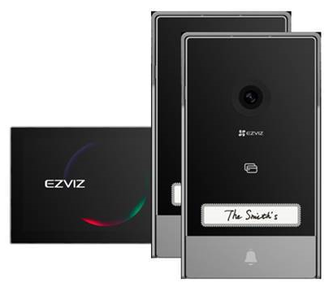 NEW! HP7 2 ENTRY KIT | Videocitofono 2 fili con monitor touch 7" Doppio posto esterno per la gestione di due ingressi Installabile in autonomia al posto del citofono esistente Visione notturna e rilevazione intelligente del movimento umano Apre 2 serrature e 2 porte automatiche Apertura da monitor, app EZVIZ o smart tag (3 in dotazione) Registrazione su MicroSD (max 512GB) Il monitor visualizza e gestisce anche telecamere e sistema EZVIZ | € 303.27 | € 369.99 | 6
318500253 | 6941545640617 | 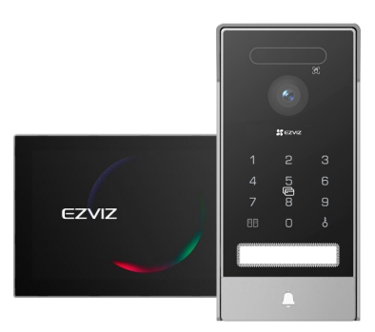 NEW! HP7 Pro | NEW! Videocitofono 2 fili con monitor touch 8" Apertura tramite palmo della mano, volto, codice, smart tag, da monitor o a distanza da app EZVIZ Installabile in autonomia al posto del citofono esistente Visione notturna a colori e rilevazione intelligente del movimento umano Risoluzione 4K Apre 1 serratura e 1 porta automatica Registrazione su MicroSD (max 512GB) Il monitor visualizza e gestisce anche telecamere e sistema EZVIZ | € 327.86 | € 399.99 | 8 | Price
318500175 | 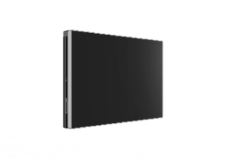 6941545631363 | EP7 | Videocitofono Wireless Wi-Fi HaLow con monitor touch 7". Posto esterno a batteria con pannello solare. Visione notturna e rilevazione intelligente del movimento umano Apre 1 serratura e 1 porta automatica Apertura da monitor, app EZVIZ, smart tag (3 in dotazione) o tastierino numerico su posto esterno. Registrazione su MicroSD (max 512GB) | € 327.86 | € 399.99 | 8
318500283 | 6941545640785 | 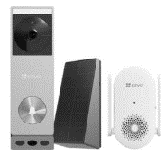 NEW! EP3X Pro+CH1 Kit | NEW! Kit Campanello a batteria con pannello solare e campanello interno. Risoluzione 2K, Rilevamento figura umana, Telecamera secondaria rivolta a terra per rilevamento pacchi, Visione notturna a colori, Memoria integrata da 32GB, Possibilità di alimentazione diretta | € 122.94 | € 149.99 | 20
303000427 | 6941545630304 | 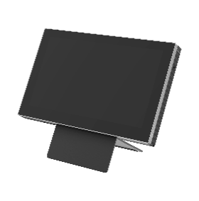 SD7 | Schermo smart Wi-Fi senza fili per la gestione e visione del sistema EZVIZ, campanelli, spioncini, telecamere, e funzione di secondo schermo per citofoni EZVIZ. Alimentazione a batteria. Display 7" touch. Staffa a parete e da appoggio incluse. Supporta fino a 30 dispositivi EZVIZ. | € 139.34 | € 169.99 | 20
318500286 | 6941545641973 | 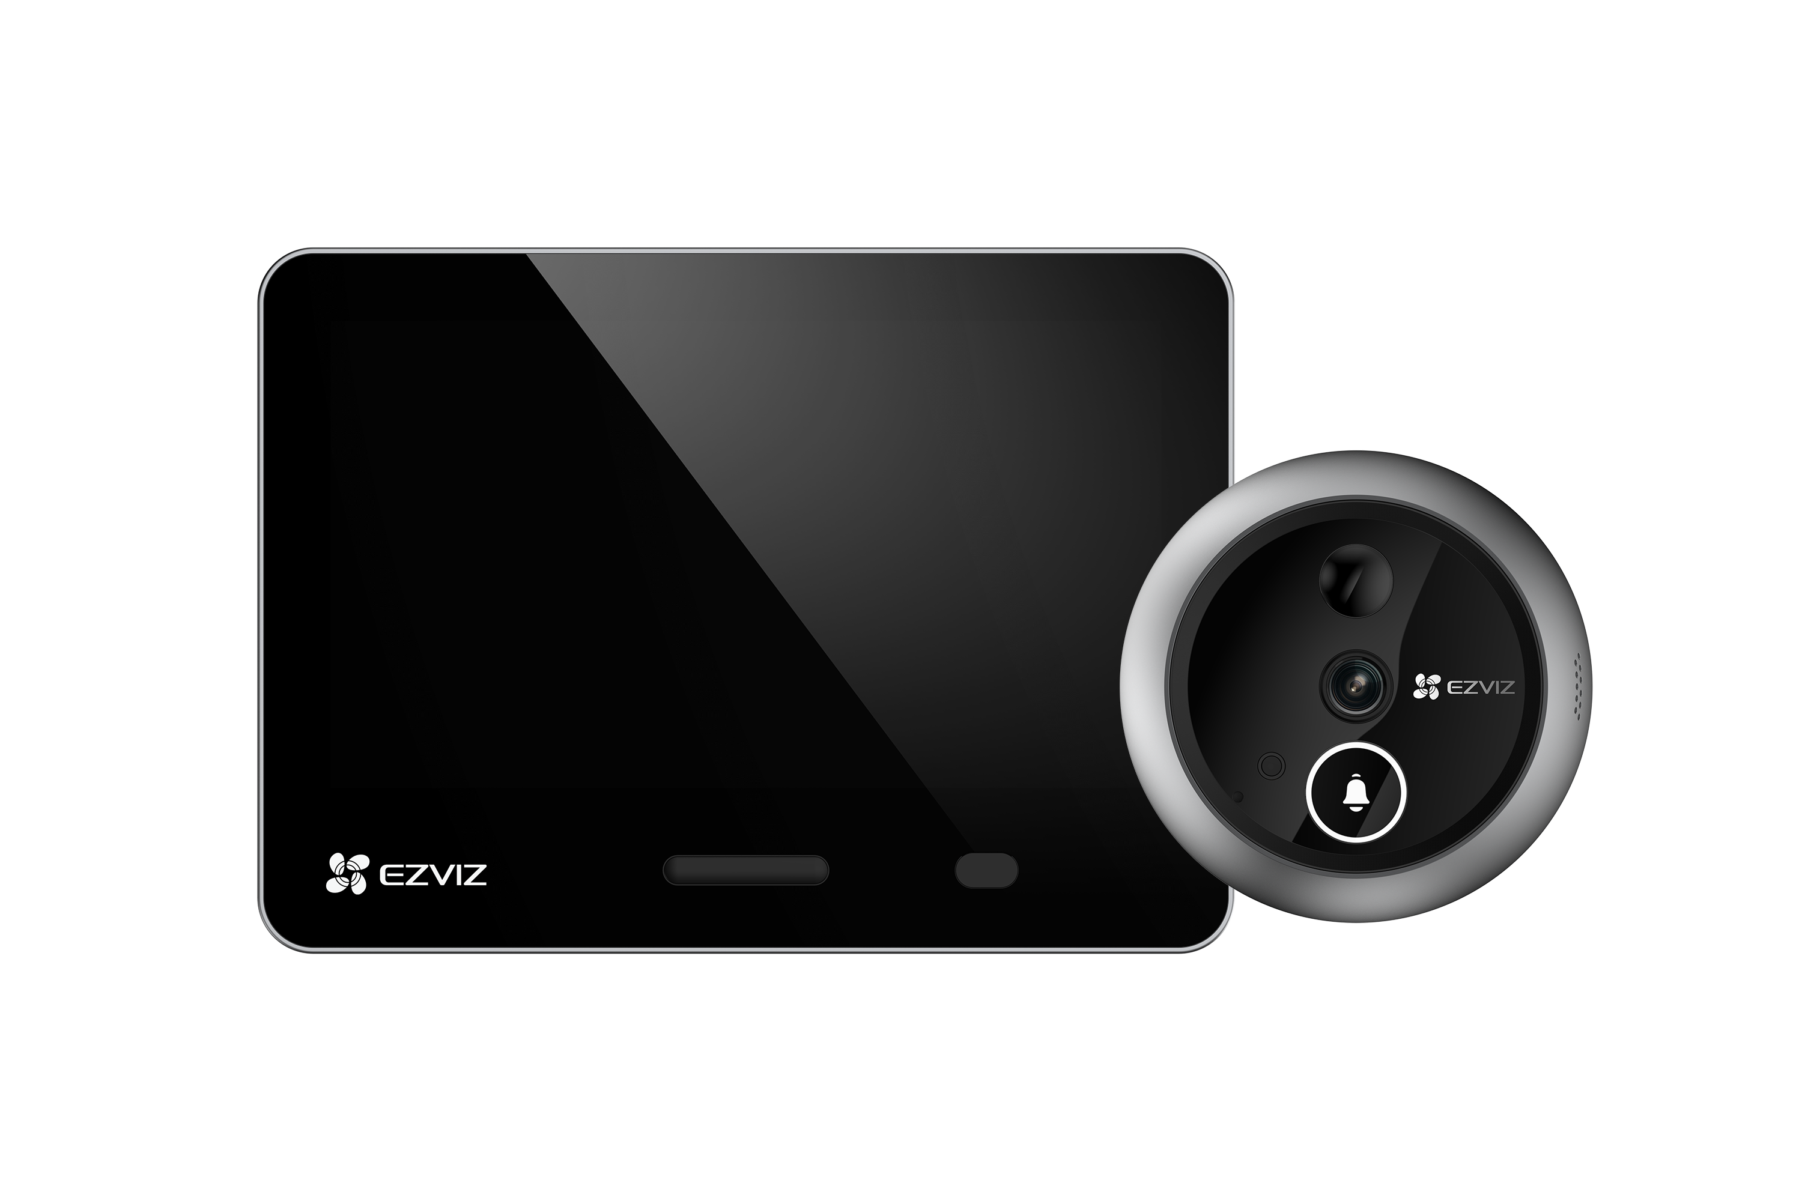 NEW! EP4 4K (Silver) | Spioncino smart a batteria con telecamera. Display touch screen da 5,5”, batteria ricaricabile. Risoluzione 4K (5MP), Resistente alle intemperie (IP54), Ampio angolo visivo, Rilevamento figura umana tramite AI, Riconoscimento volti familiari tramite AI, Adattabile alla maggior parte delle porte d'ingresso. | € 180.32 | € 219.99 | 8
318500289 | 6941545641966 | 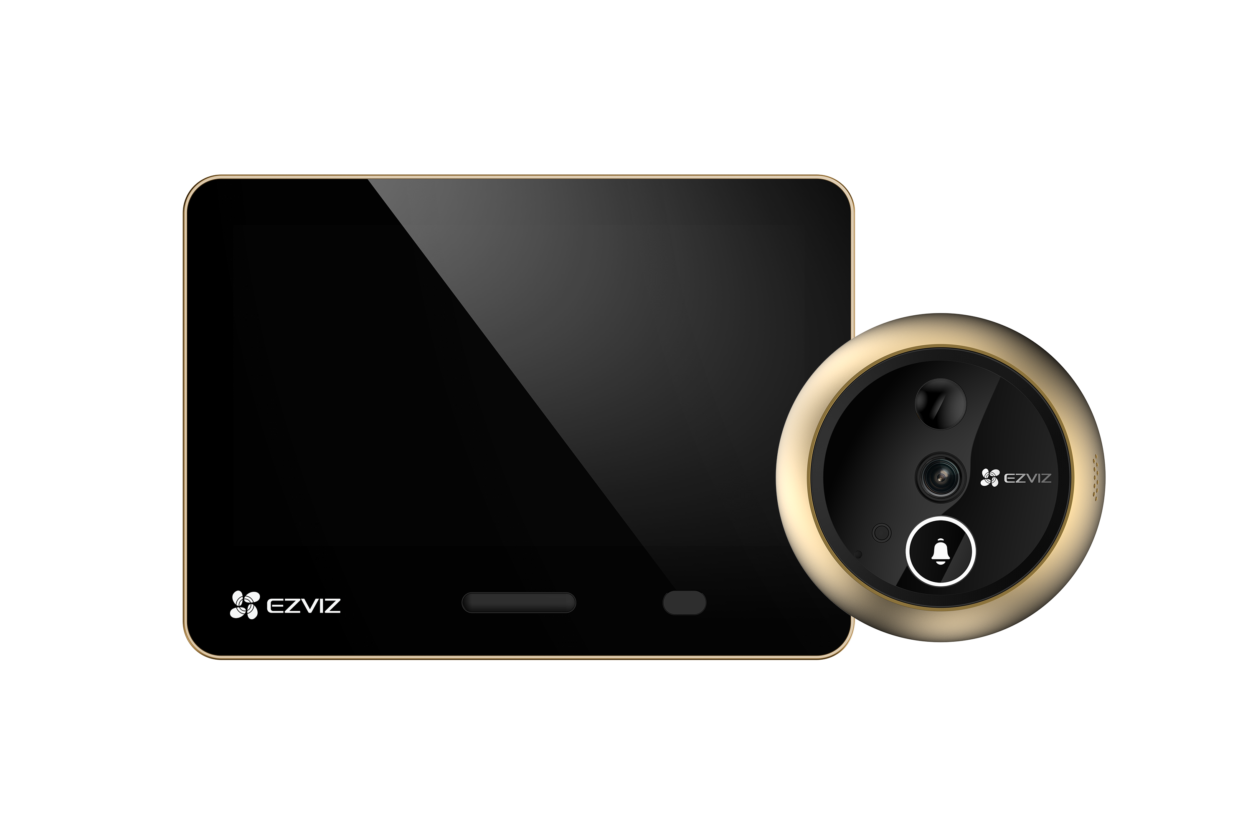 NEW! EP4 4K (Gold) | Spioncino smart a batteria con telecamera. Display touch screen da 5,5”, batteria ricaricabile. Risoluzione 4K (5MP), Resistente alle intemperie (IP54), Ampio angolo visivo, Rilevamento figura umana tramite AI, Riconoscimento volti familiari tramite AI, Adattabile alla maggior parte delle porte d'ingresso. | € 180.32 | € 219.99 | 8
318500151 | 6941545619477 | DP2 3MP | Spioncino smart a batteria con telecamera. Display touch screen da 4,3", batteria ricaricabile. Risoluzione 3MP, Ampio angolo visivo, Sensore di movimento PIR, Adattabile alla maggior parte delle porte d'ingresso. Struttura in lega di zinco anti scasso. | € 139.34 | € 169.99 | 8
318500214 | 6941545634432 | HP2 GOLD | Spioncino Wi-fi con schermo interno visibile da remoto, senza fili. Display da 4,3", batteria ricaricabile. Adattabile alla maggior parte delle porte di ingresso. Colore Oro | € 73.76 | € 89.99 | 18
318500207 | 6941545633954 | HP2 SILVER | Spioncino Wi-fi con schermo interno visibile da remoto, senza fili. Display da 4,3", batteria ricaricabile. Adattabile alla maggior parte delle porte di ingresso. Colore Silver | € 73.76 | € 89.99 | 18
304800243 | 6941545602080 | T30A | Presa intelligente EZVIZ. Comandabile da App o Google/Alexa. Funzione countdown e accensione temporizzata. | € 10.65 | € 12.99 | 70
304800246 | 6941545603414 | T30B Smart Plug | Presa intelligente EZVIZ con Energy Management: analisi dei consumi in tempo reale e storico consumi. Funzione countdown e accensione temporizzata. Comandabile da App o Google/Alexa. | € 13.11 | € 15.99 | 70
312800903 | 6941545642369 | NEW! T30 10 E | Presa intelligente EZVIZ, Supporta Matter per un’integrazione semplice,mostra i consumi e permette limiti energetici personalizzati,Disponibile da Febbraio | € 11.47 | € 13.99 | 144
314100011 | 6941545618326 | NEW! RH2 | Scopa Lavapavimenti Cordless a Doppio Serbatoio; Aspira mentre lava oppure solo Aspirazione; Rilevazione sporco con luce LED; Asciugatura spazzola con aria calda e sterilizzazione a ozono; Batteria ricaricabile 4000mAh per coprire fino a 200m²; Uso continuo fino a 35 minuti ;Display digitale per controllare tutte le funzioni; Riduzione della rumorosità; Postazione di ricarica e Autopulizia della spazzola. | € 327.05 | € 399.00 | 1
307700397 | 6941545619088 | NEW! Ricambi per RH2 | Kit composto da 1 spazzola rotante e 1 filtro HEPA di ricambio per Scopa RH2 | € 20.48 | € 24.99 | 30
314100056 | 6941545636672 | NEW! RS20 Max | Robot lava e aspira con telecamera, potenza di aspirazione fino a 13000Pa, spazzola antigroviglio CutFree per peli e capelli, pulizia dei bordi avanzata, svuotamento di acqua e polvere automatico riconoscimento di ostacoli e liquidi | € 818.85 | € 999.00 | 1
307700354 | 6941545614250 | NEW! Detergente pavimenti | Soluzione detergente per scope/robot lavapavimenti non schiumogena, per pavimenti duri. Profumo Peonia. 1000ml | € 20.48 | € 24.99 | 10
307700399 | 6941545633169 | NEW! Soluzione di Pulizia Serie RS20 | Soluzione detergente per RS20 series - 650ml | € 16.39 | € 19.99 | 20
304800315 | 6941545620688 | NEW! A3 nuova versione | Nuova centrale di controllo compatibile con MATTER e APPLE HOMEKIT. Espandibile fino a 32 sensori. Notifiche in caso di intrusione o pericolo. Integrabile con telecamere per videoverifica | € 106.55 | € 129.99 | 10
304800308 | 6941545618241 | T9C | Sirena da esterno per sistema A3. Volume regolabile 90-105dB Durata allarme regolabile 5-180s. Allarme antimanomissione. Senza fili, batteria a lunga durata. Alimentabile a corrente. | € 73.76 | € 89.99 | 24
304800263 | 6941545607580 | T1C | Sensore di movimento PIR per sistema A3. Base magnetica e biadesivo incluso. | € 28.68 | € 34.99 | 60
304800267 | 6941545607535 | T2C | Sensore di apertura/chiusura porte e finestre per sistema A3. Biadesivo incluso. | € 28.68 | € 34.99 | 60
304800255 | 6941545607115 | T3C | Pulsante smart per sistema A3. Inserisce/disinserisce il sistema EZVIZ. Configurabile come pulsante emergenza. Biadesivo incluso. | € 40.98 | € 49.99 | 60
304800304 | 6975881110015 | T4C | Sensore fumo per sistema A3. Sirena da 85dB. Fino a 3 anni di autonomia. Batteria sostituibile. | € 73.76 | € 89.99 | 30
304800294 | 6941545612270 | T10C | Sensore perdite d'acqua per sistema A3. Fino a 1 anno di autonomia. Batteria sostituibile. | € 32.78 | € 39.99 | 60
304800300 | 6941545613178 | T51C | Sensore Temperatura e Umidità senza fili per sistema A3. Rileva e invia allarmi con soglie impostabili da utente, e consente visualizzazione medie e storici. | € 32.78 | € 39.99 | 60
304800311 | 6941545620466 | T55 | Valvola termostatica smart per termosifoni. Controllo da App EZVIZ. Controllo della temperatura e timer orari. Integrazione con sistema A3 per automazioni smart. Compatibile Google/Alexa. 3 adattatori inclusi. Per sistemi riscaldamento centralizzati. | € 65.57 | € 79.99 | 40
304800342 | 6941545637693 | NEW! Smart Thermostat T56 | KIT Termostato Smart connesso con app EZVIZ. Pannello di controllo senza fili retroilluminato, a batteria(2x AA) o alimentabile da usb. HUB di connessione Wi-Fi 4 fili, funziona come relèe o con protocollo OpenTherm per gestione avanzata delle caldaie compatibili. | € 98.35 | € 119.99 | 18
310500552 | 6941545632346 | NEW! SMART LOCK DL01 PRO KIT | Serratura DL01 PRO + Tastierino esterno DL01CP + A3 R200 HUB. Apertura tramite app anche da remoto grazie a collegamento con HUB A3, codice numerico o scheda di prossimità, scocca in alluminio. Impostazione di codici temporanei per l'accesso. Chiusura automatica con sensore T2C Incluso | € 221.30 | € 269.99 | 10
310500643 | 6941545630779 | 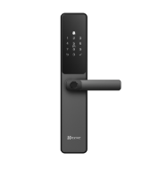 NEW! DL05 | Serratura Smart con Impronta Digitale DL05 - Serratura intelligente con molteplici modalità di sblocco, compatibile con corpi serratura 5085 / 6068. Il pannello frontale con grado di protezione IP65 garantisce resistenza alle intemperie. Dotata di blocco di sicurezza per bambini, codici anti-spionaggio, allarme anti-manomissione e modalità privacy per una protezione completa. Supporta la ricarica di emergenza tramite porta Type-C. | € 163.93 | € 199.99 | 1
314100052 | 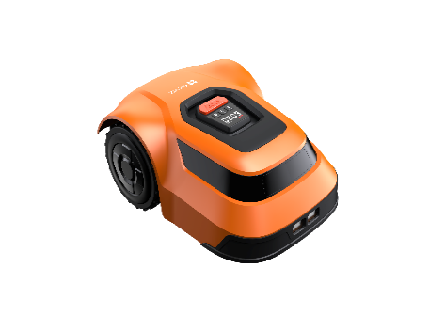 6941545635323 | RM600 | Robot Tagliaerba - Gestibile da App EZVIZ. Pianificazione ottimale del percorso. Tecnologia di posizionamento C-TOF; Altezza di taglio regolabile elettronicamente, gestione pendenza fino al 45%, sensore pioggia. Ricarica Smart | € 434.42 | € 529.99 | 1

AUTOMAZIONE
 |  |  |  |  | www.ezviz.it
AUTOMAZIONE - LISTINO
Minimo d'ordine totale 2000€ + IVA, quantità corrispondenti ai master carton
Inviare ordini a Operation.Italy@ezviz.com
 |  |  |  |  | Ultimo aggiornamento: | Feb-26
CODICE ORDINI | CODICE EAN | NOME | DESCRIZIONE | STREET PRICE NO IVA | STREET PRICE | MASTER CARTON
318300001 | 6941545639376 | 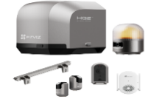 NEW! HG2 600 Pro | Motore per cancello scorrevole fino a 600 kg/8 m, facile da installare. Controllo remoto e locale, videocamera con luce d’allarme, rete stabile (Wi-Fi 6 & HaLow), compatibile con citofoni EZVIZ. Sicurezza avanzata, apertura rapida (15/18/20 s), controllo via app, Bluetooth, telecomando. Sirena integrata e modalità personalizzabili. | € 614.75 | € 749.99 | 1
304800348 | 6941545640839 |  | Telecomando per motori apricancello EZVIZ. RF433, 4 Pulsanti: Apri, Chiudi, Stop, tasto personalizzabile (tramite app) Utilizza batterie CR2032 | € 24.58 | € 29.99 | 30
318300009 | 6941545643229 |  | Fotocellule per motori apricancello EZVIZ Installazione a due fili, Massimo 2 coppie per motore | € 40.98 | € 49.99 | 40

